상품제안서
블링큐빅 [바닐라사각케이스] | 상품코드: S03048

 |  |  |  |  |  | 02-713-8555 | www.synergygift.co.kr
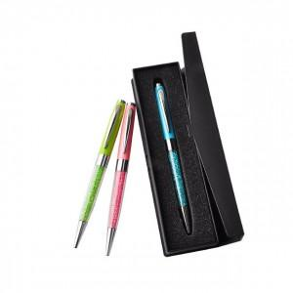

【상세/제작정보】 | .

【인쇄/포장옵션】 | 레이저 / OPP(비닐)

【공급단가】 | 수량 | 200~ | 1,000~ | 2,000~ | 4,000~
*VAT별도 | 단가 | 1,820원 | 1,760원 | 1,690원 | 1,620원

【상품 URL】 | https://www.synergygift.co.kr:443/src/goods_detail.php?gdno=6920

